損益分岐点計算2（例）
D | 販売個数 | 0 | 100 | 200 | 300 | 400 | 500 | 600 | 700 | 800 | 900 | 1,000
E（D*A） | 売上高 | 0 | 100,000 | 200,000 | 300,000 | 400,000 | 500,000 | 600,000 | 700,000 | 800,000 | 900,000 | 1,000,000
B'（D*B） | 変動費 | 0 | 39,000 | 78,000 | 117,000 | 156,000 | 195,000 | 234,000 | 273,000 | 312,000 | 351,000 | 390,000
C | 固定費 | 190,000 | 190,000 | 190,000 | 190,000 | 190,000 | 190,000 | 190,000 | 190,000 | 190,000 | 190,000 | 190,000
F(B'+C) | 総費用 | 190,000 | 229,000 | 268,000 | 307,000 | 346,000 | 385,000 | 424,000 | 463,000 | 502,000 | 541,000 | 580,000
G（E-F） | 収益 | (190,000) | (129,000) | (68,000) | (7,000) | 54,000 | 115,000 | 176,000 | 237,000 | 298,000 | 359,000 | 420,000

※販売個数（C1～M1）は状況に応じて変更できます
※固定費（C4～M4）は状況に応じ１か所のセルの値を変更すると以降（右列）の値も変更されます

使い方（印刷可）
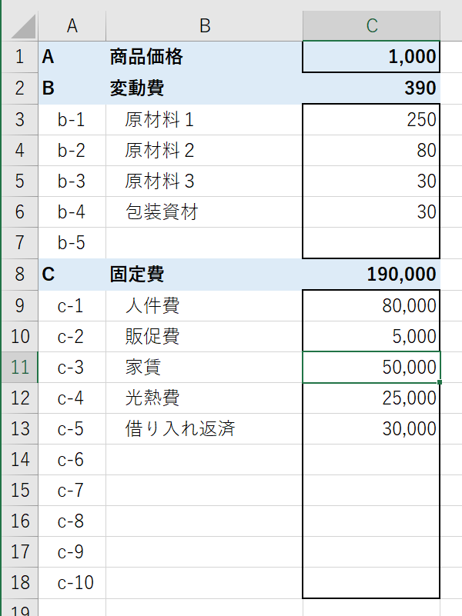
1. 原価を計算する（Sheet「損益分岐点計算1」）
①太枠の中に適切な値を入力してください
セルC1…販売予定価格
セルC3～C5…原材料等費用詳細
セルC7～C16…固定費詳細
※Ｂ列の詳細費目は変更可能です

2. 損益分岐点を計算する（Sheet「損益分岐点計算2」）
①販売個数を調整する（セルC1～M1）
②必要があれば、C4からM4のいずれかで固定費を調整する

本Bookを利用して起きるどんな事象にも弊社は責任を負いません。
シート保護の解除、改変などはご自由に行ってください。再配布、商用利用はご遠慮ください。
著作権は株式会社ワンズ・ワンにあります。©株式会社ワンズ・ワン

損益分岐点計算2
D | 販売個数 | 0 | 100 | 200 | 300 | 400 | 500 | 600 | 700 | 800 | 900 | 1,000
E（D*A） | 売上高 | 0 | 0 | 0 | 0 | 0 | 0 | 0 | 0 | 0 | 0 | 0
B'（D*B） | 変動費 | 0 | 0 | 0 | 0 | 0 | 0 | 0 | 0 | 0 | 0 | 0
C | 固定費 | 0 | 0 | 0 | 0 | 0 | 0 | 0 | 0 | 0 | 0 | 0
F(B'+C) | 総費用 | 0 | 0 | 0 | 0 | 0 | 0 | 0 | 0 | 0 | 0 | 0
G（E-F） | 収益 | 0 | 0 | 0 | 0 | 0 | 0 | 0 | 0 | 0 | 0 | 0

※販売個数（C1～M1）は状況に応じて変更できます
※固定費（C4～M4）は状況に応じ１か所のセルの値を変更すると以降（右列）の値も変更されます

